Image of Continuous Integration
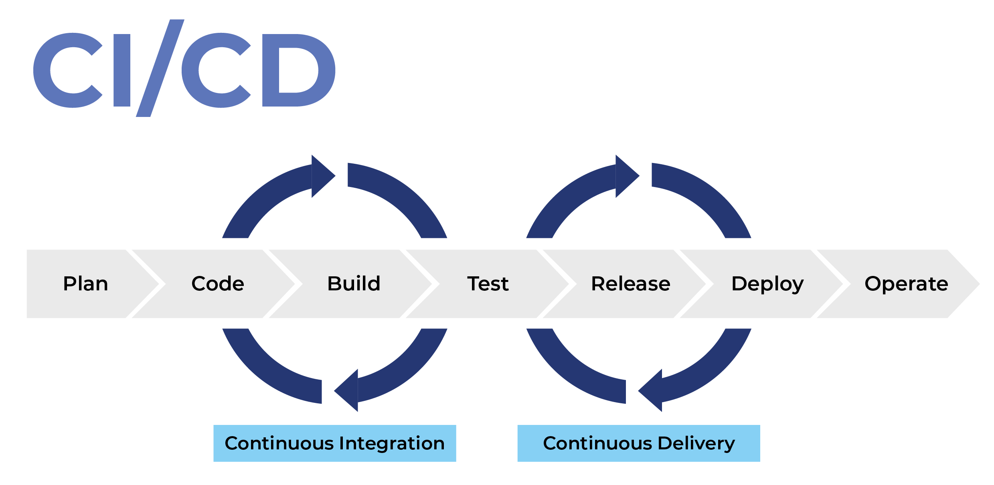

Create EC2 WebServer
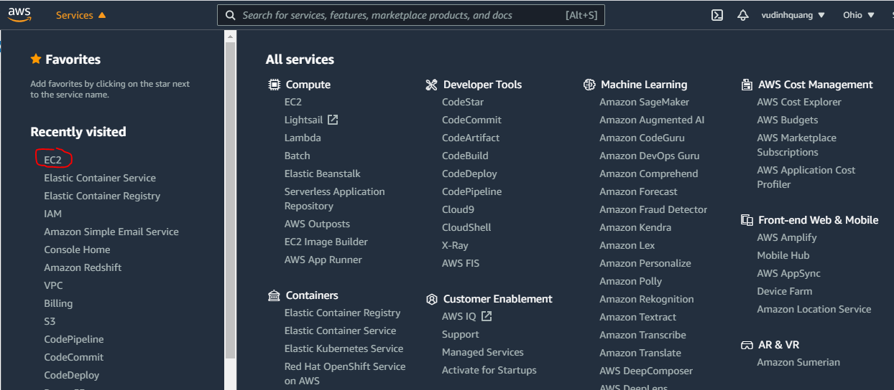

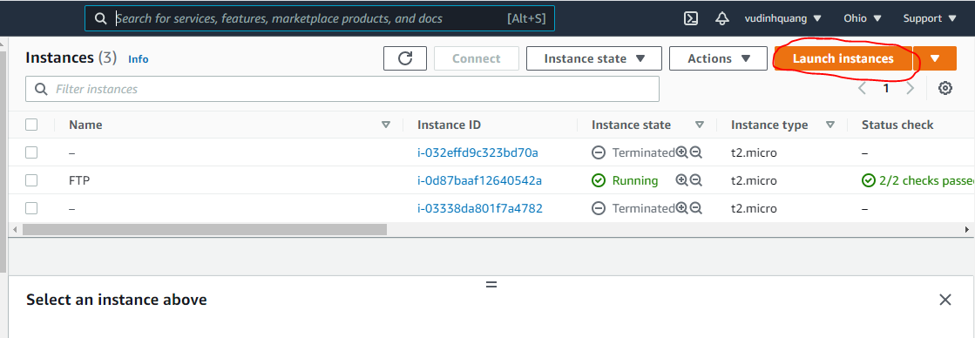

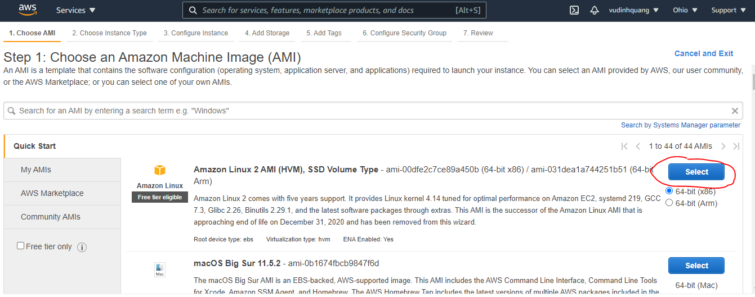

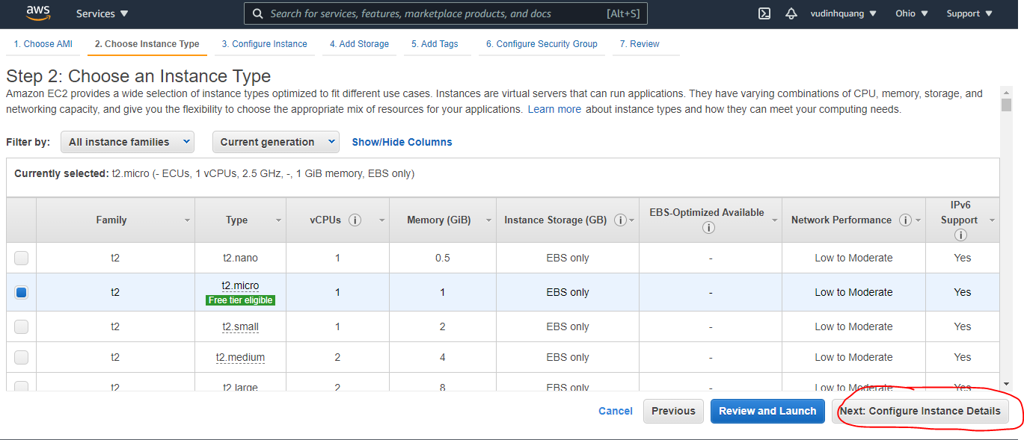

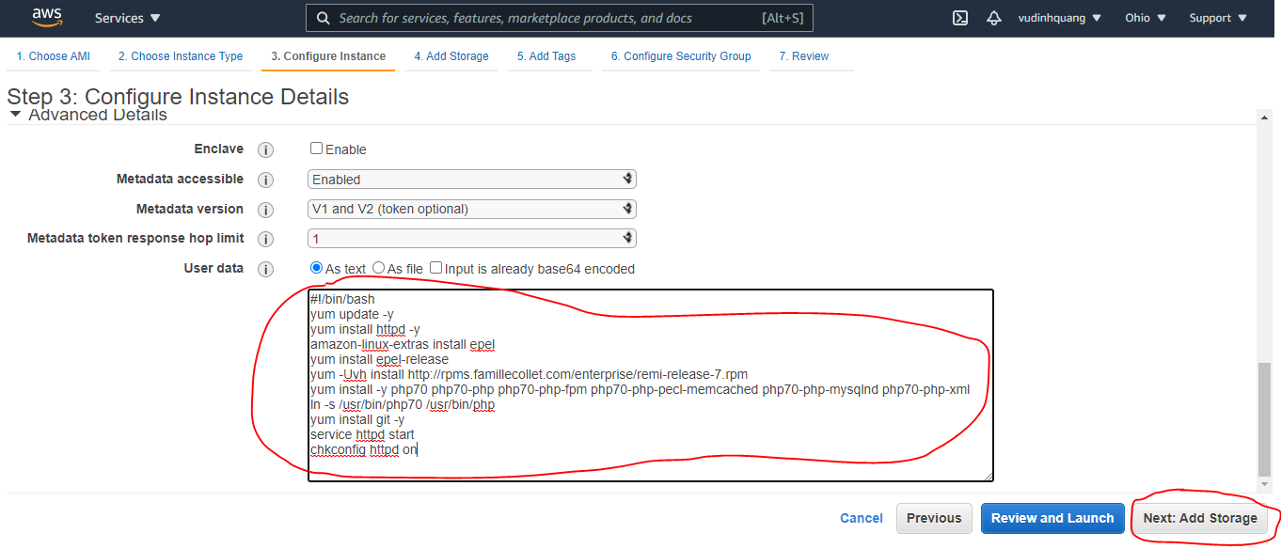

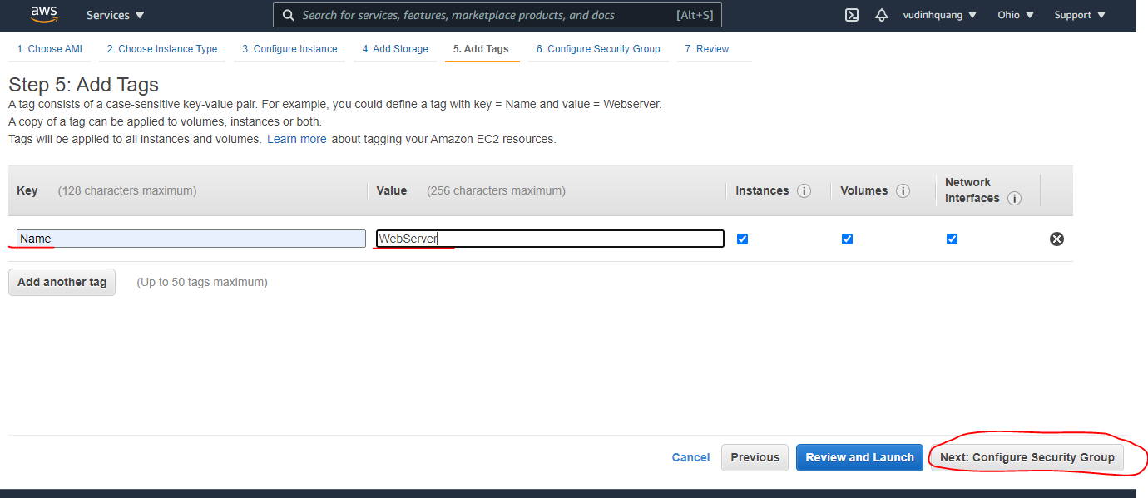

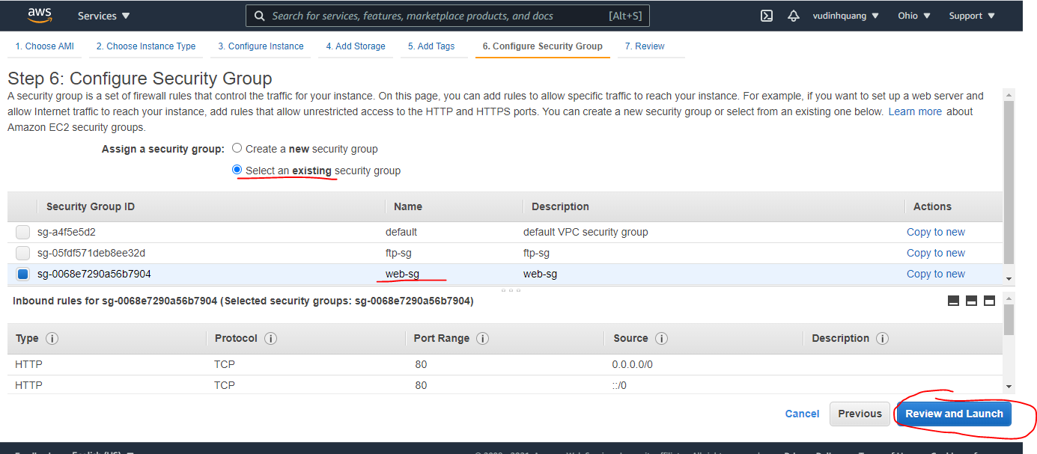

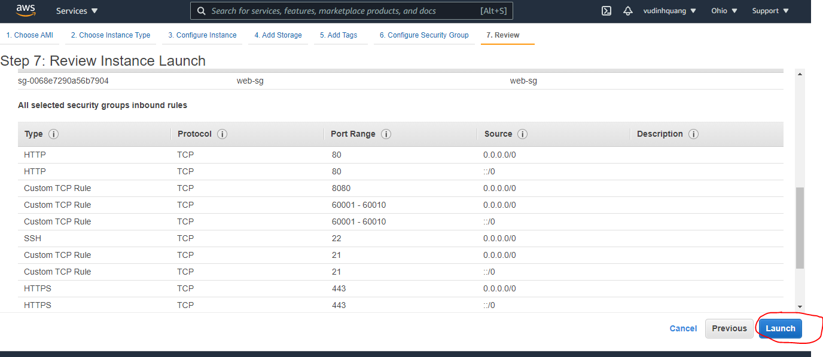

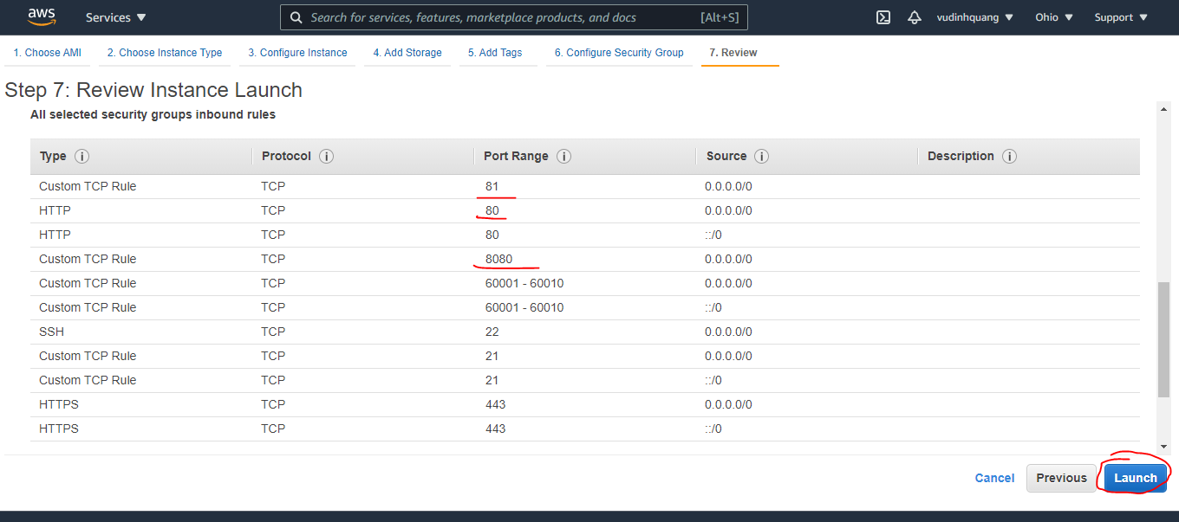

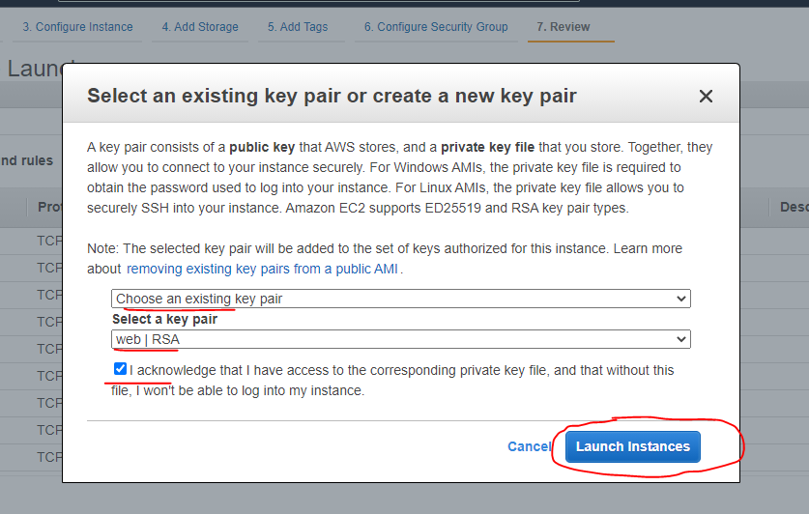

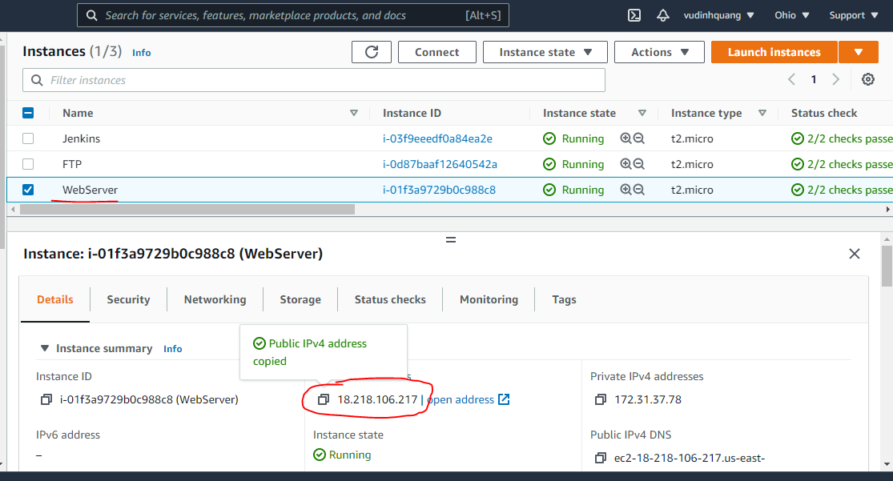

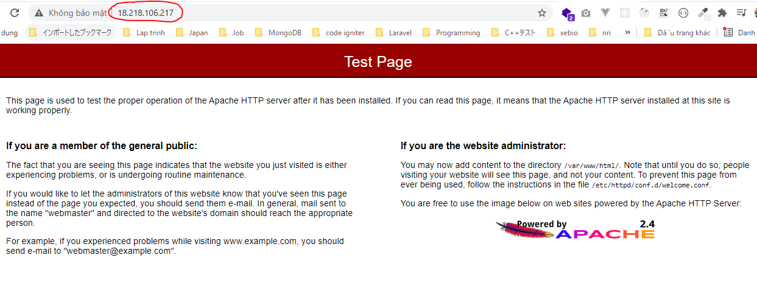

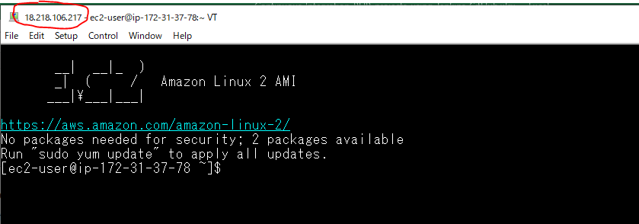

Configure Apache
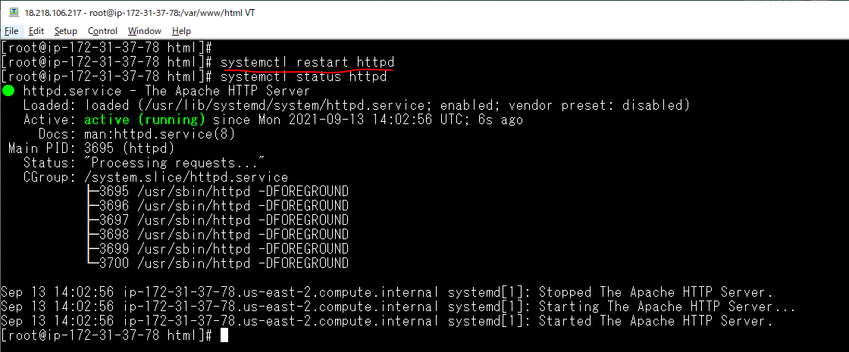
Add user có nhiệm vụ chuyên deploy code
 | useradd www-user
 | cd /var/www/html
 | mkdir web
 | chown -Rf www-user:apache web

Cấu hình Apache
 | vi /etc/httpd/conf/httpd.conf
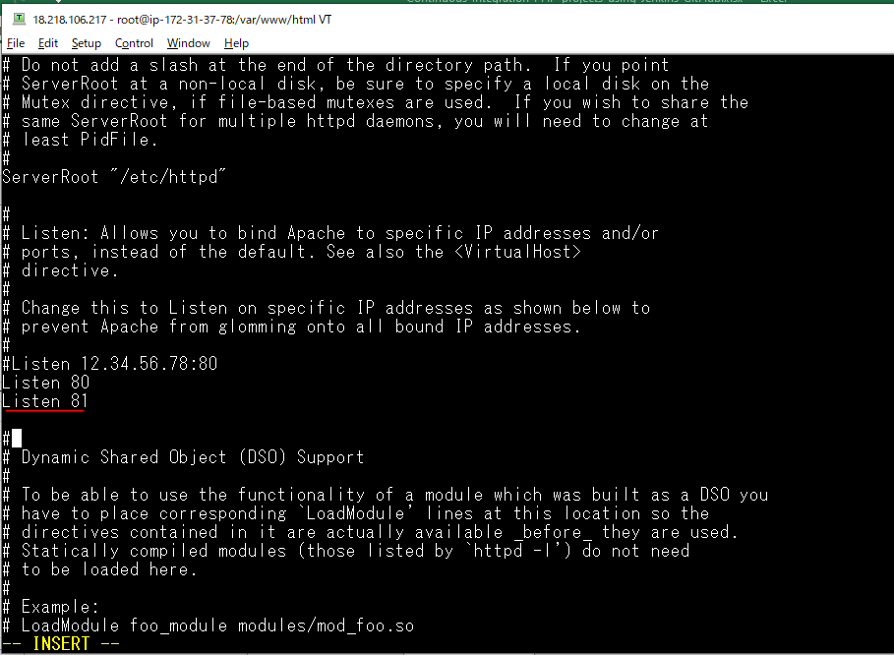

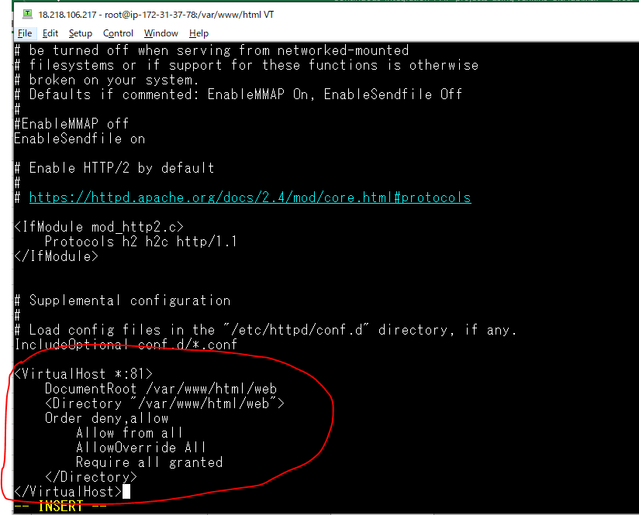

Restart web server

Create ssh key
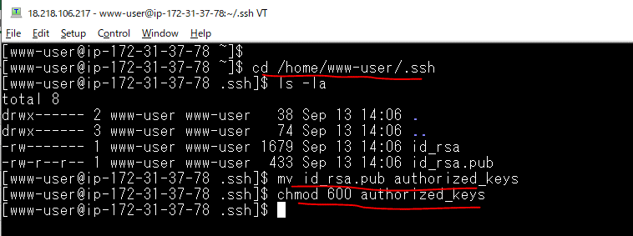
Tạo ssh key để Jenkins sử dụng user là www-user để deploy code
 | ssh-keygen -t rsa
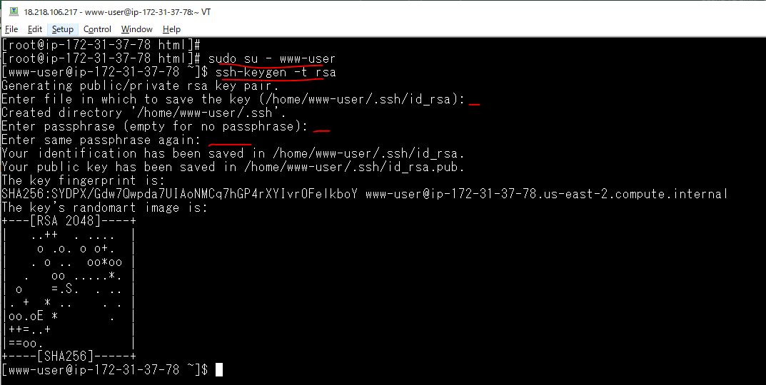

 |  | Không cần nhập gì ở 3 chỗ này

Đổi public key thành authorized_keys
 | cd /home/www-user/.ssh
 | mv id_rsa.pub authorized_keys
 | chmod 600 authorized_keys

Clone code từ Github
Clone code từ Github bằng lệnh git để thử xem đã clone được chưa, rồi sau đó mới dùng clone tự động bằng Jenkins
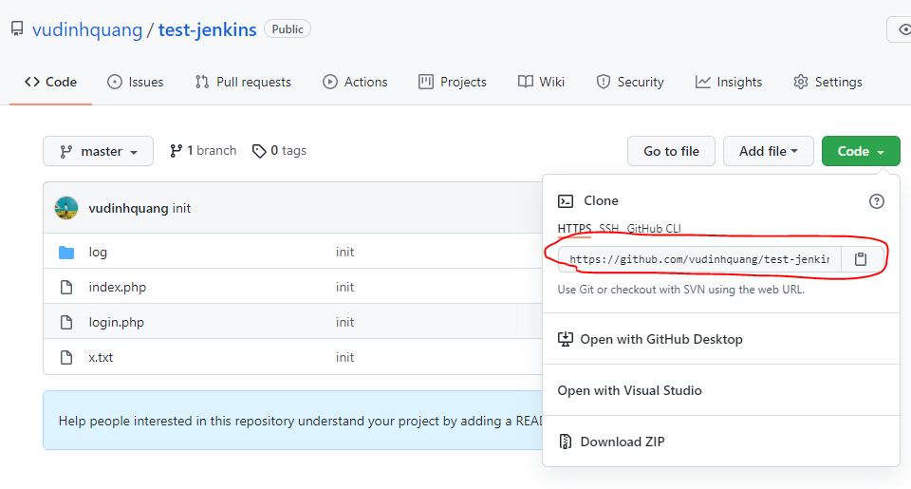

 | git clone https://github.com/vudinhquang/test-jenkins.git .
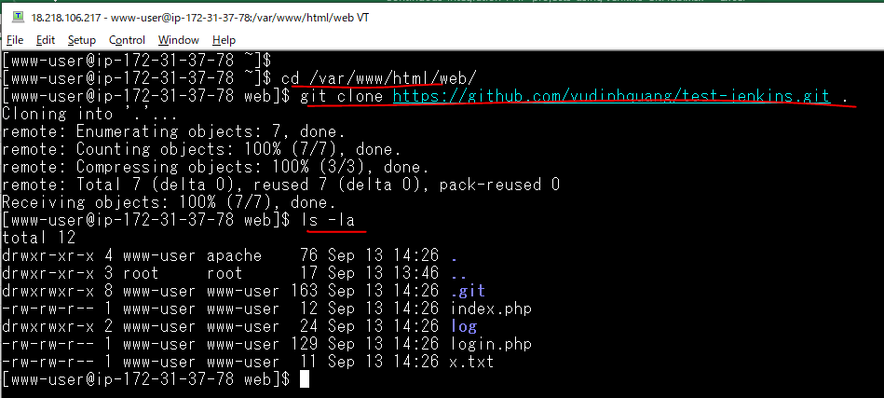

 |  | by www-user user

Check browser

Copy private key to Jenkins SV
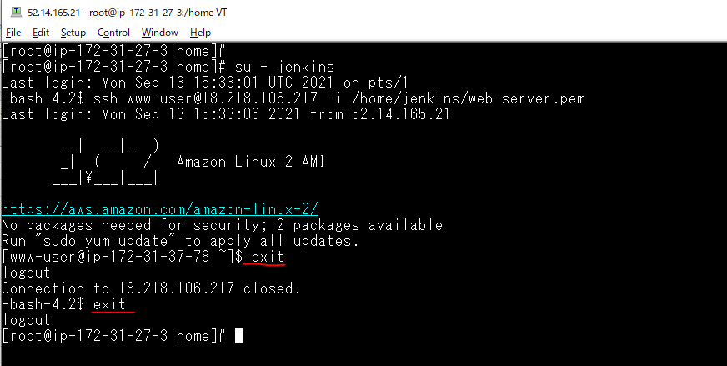
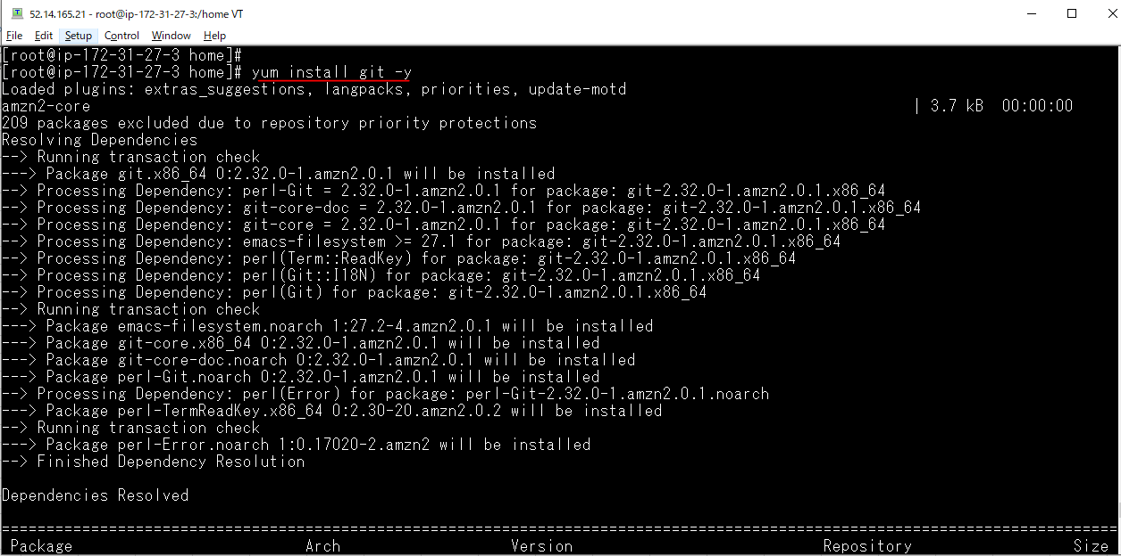
Login to Jenkins Server
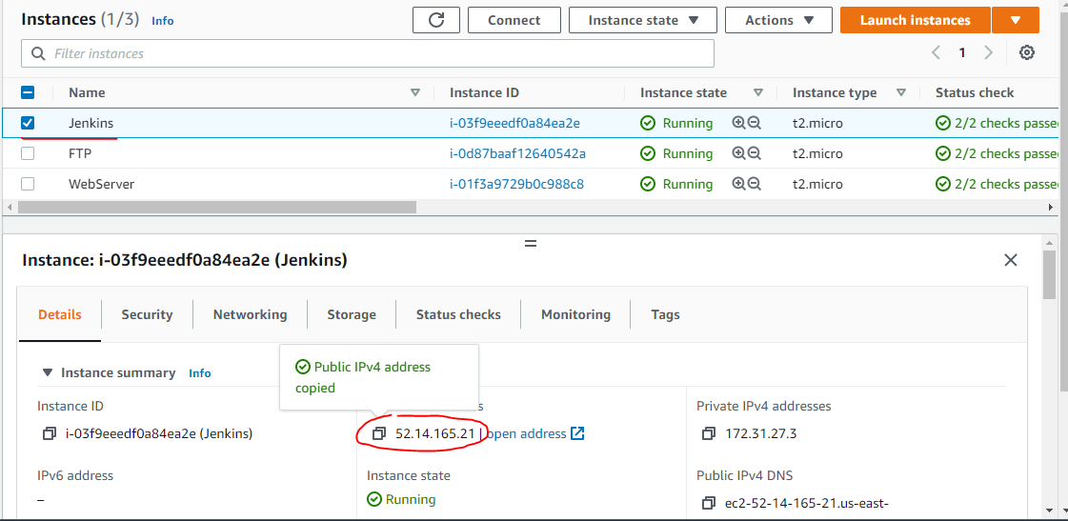

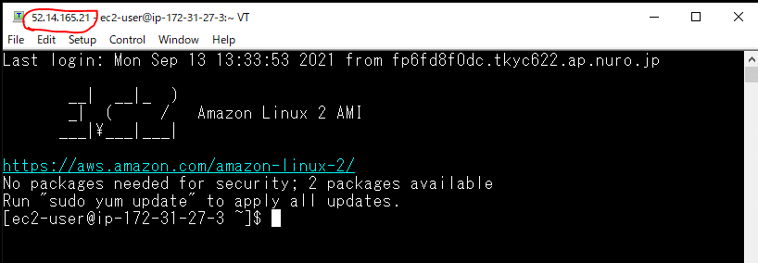

Copy private key to Jenkins Server

 |  | Private key of WebServer
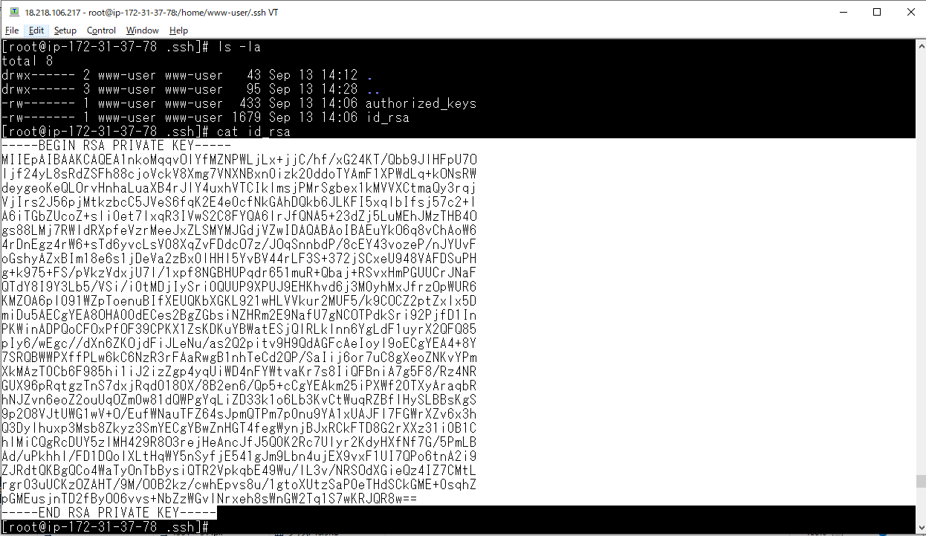

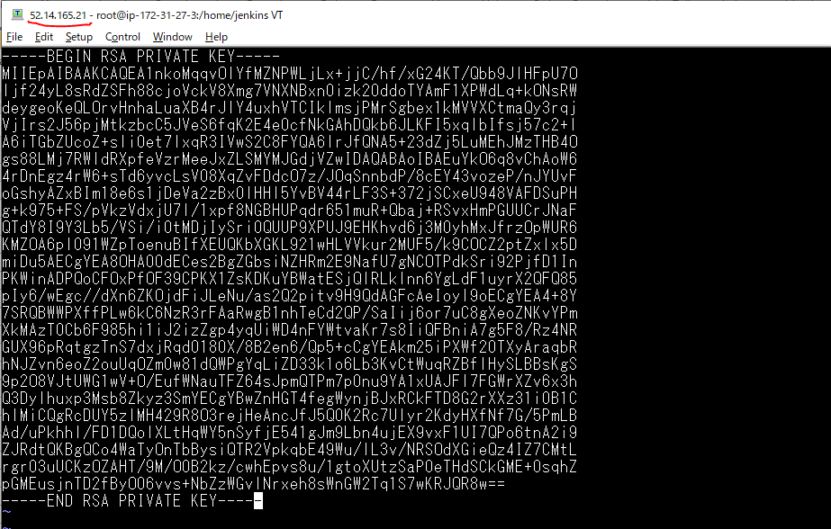

chmod 400 web-server.pem

chown -Rf jenkins:root jenkins/

Change to bash để jenkins user có thể login được
 | vi /etc/passwd
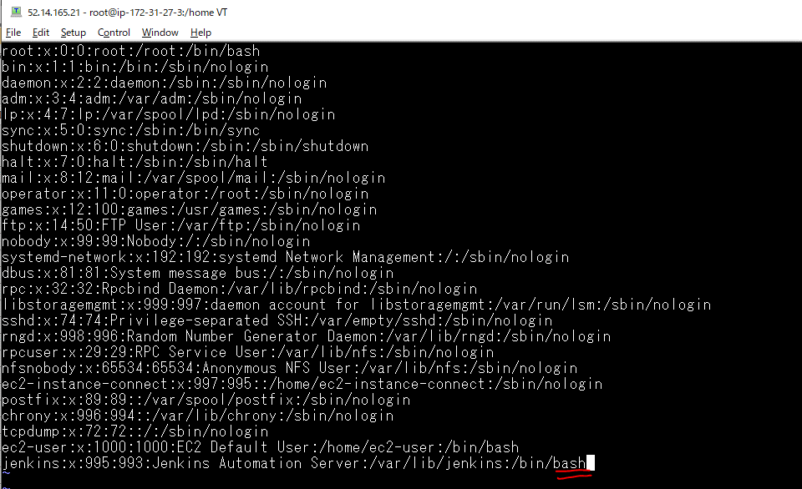

Swith to jenkins user then check remote to WebServer
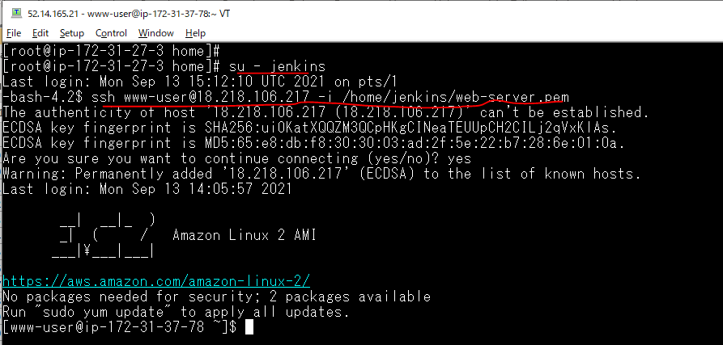

Install git for Jenkins Server

Cấu hình Webhook cho Github
Ý nghĩa của Webhook là khi đẩy code mới lên github thì thực hiện thông báo cho Jenkins thực hiện build code mới này

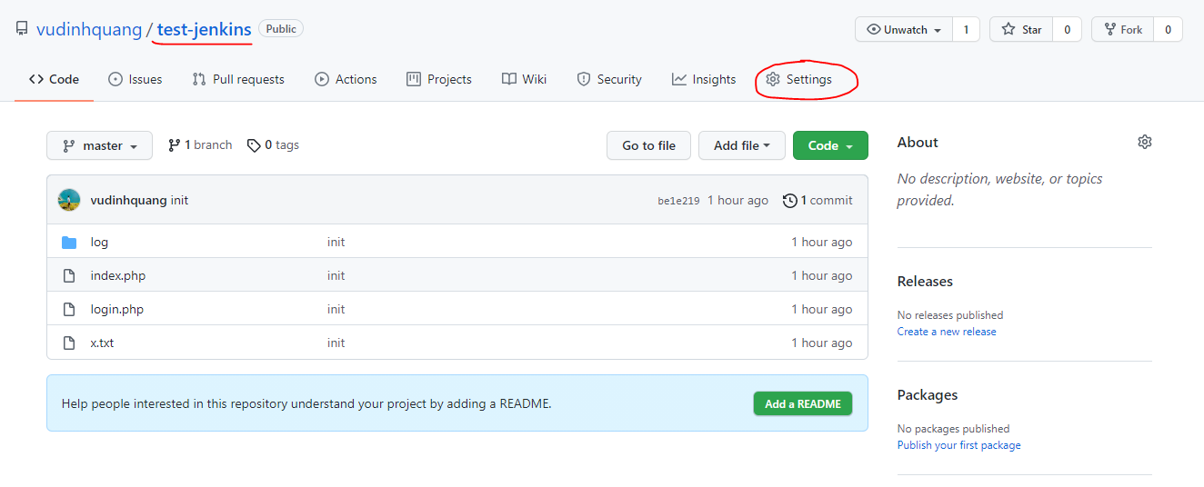

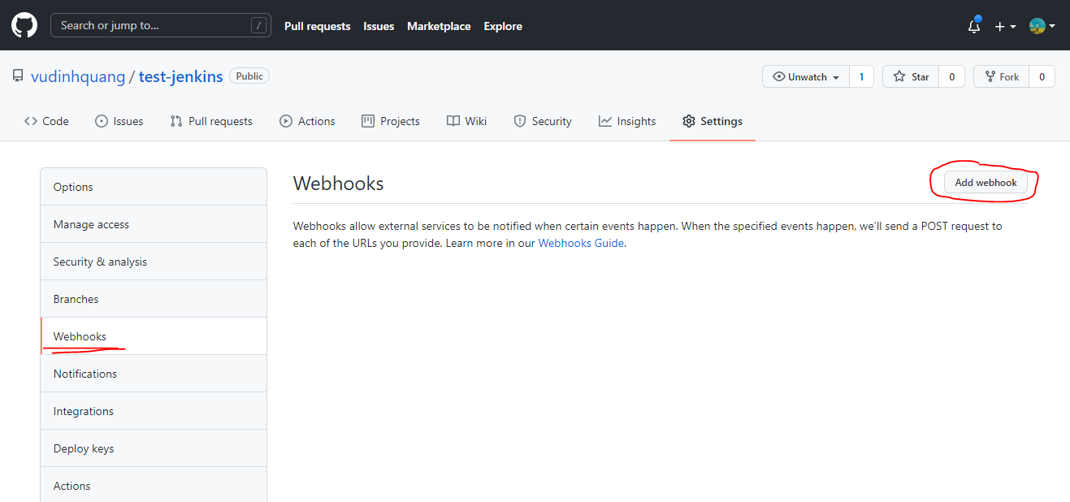

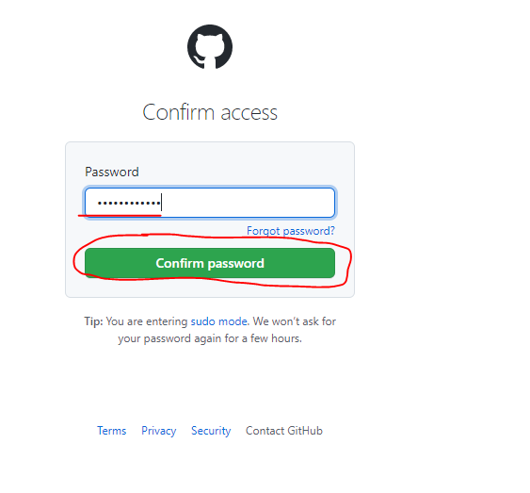

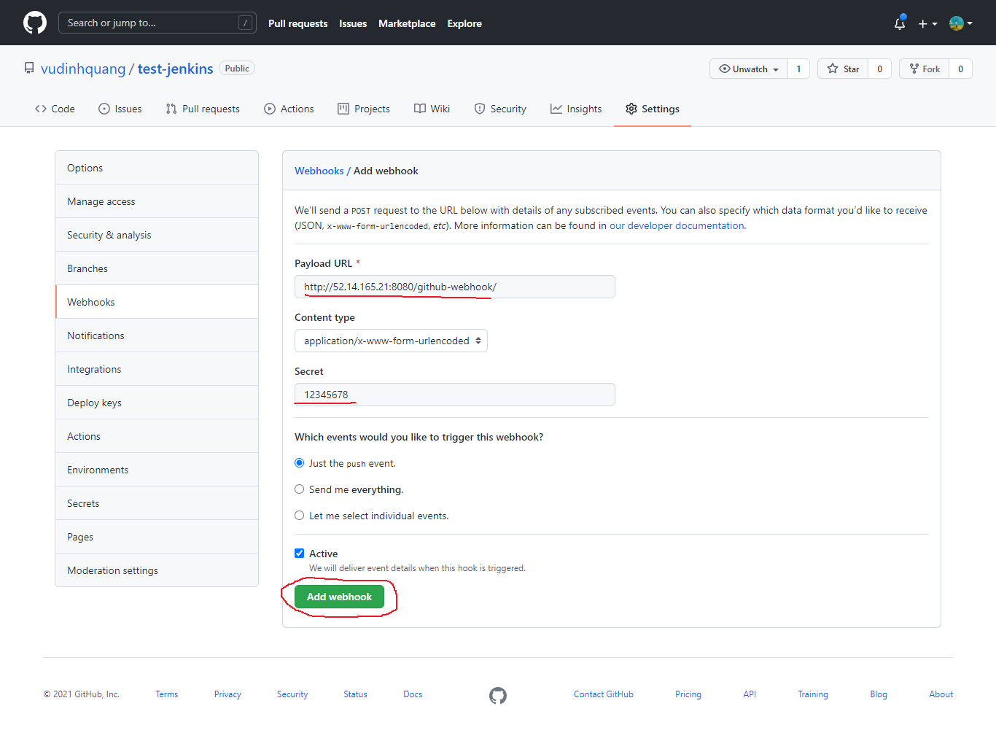

 | Jenkins URL: http://52.14.165.21:8080/
 | Format: Jenkins URL + /github-webhook/

Jenkins Configuration
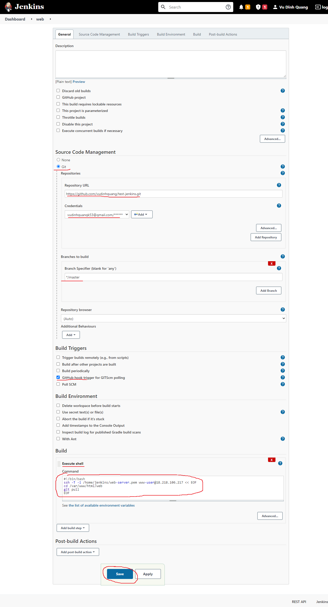
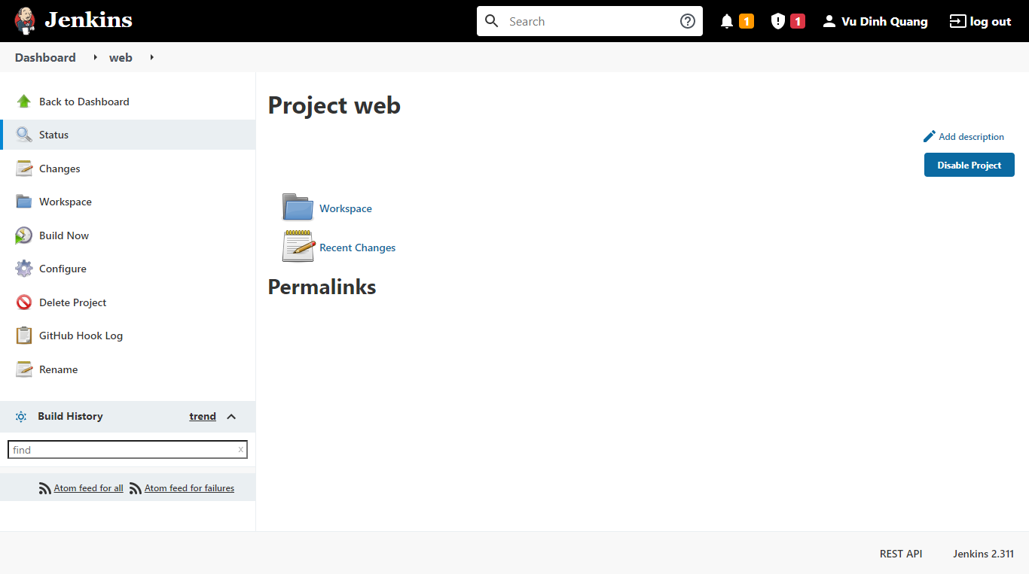
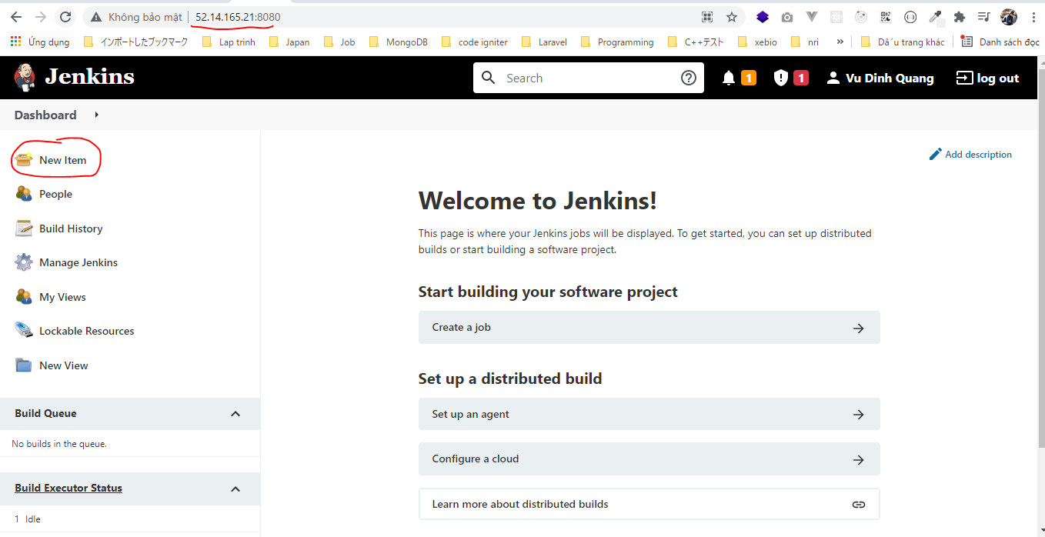

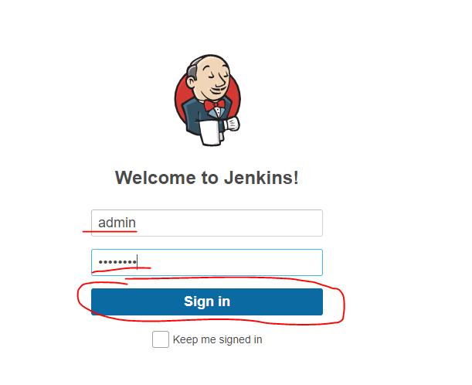

pwd: 12345678

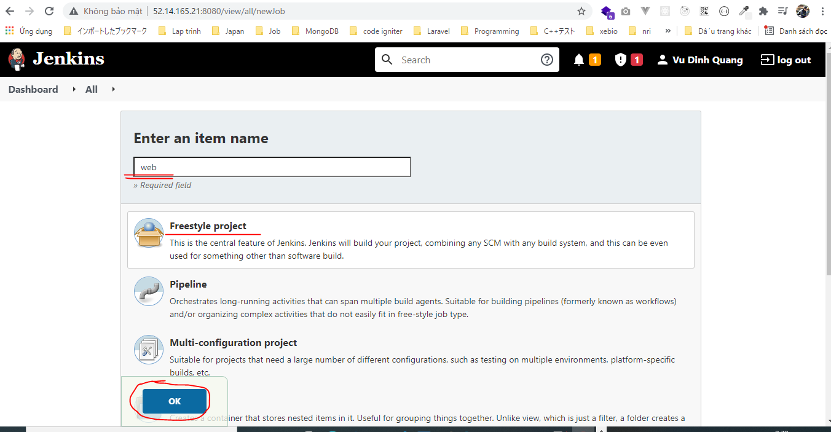

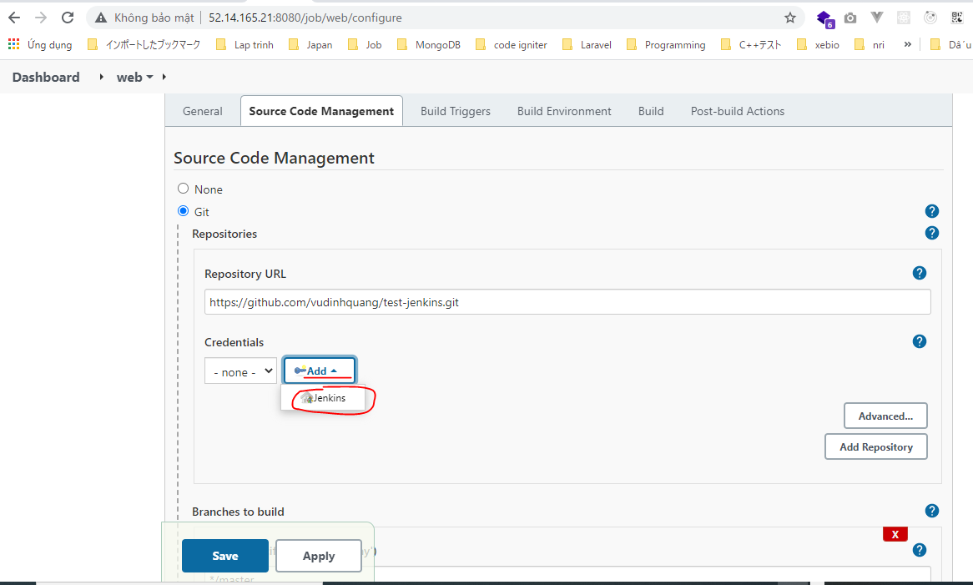

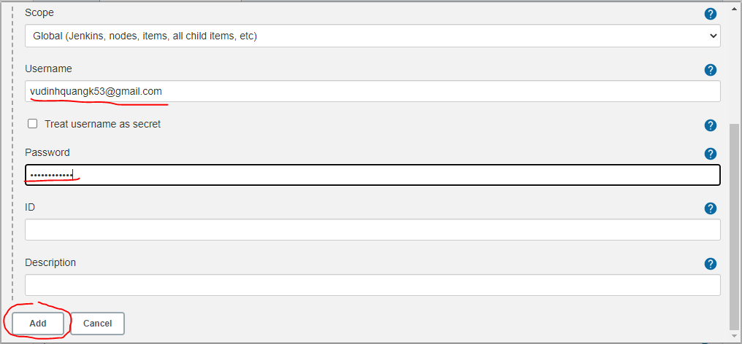

 | password of github account

Build
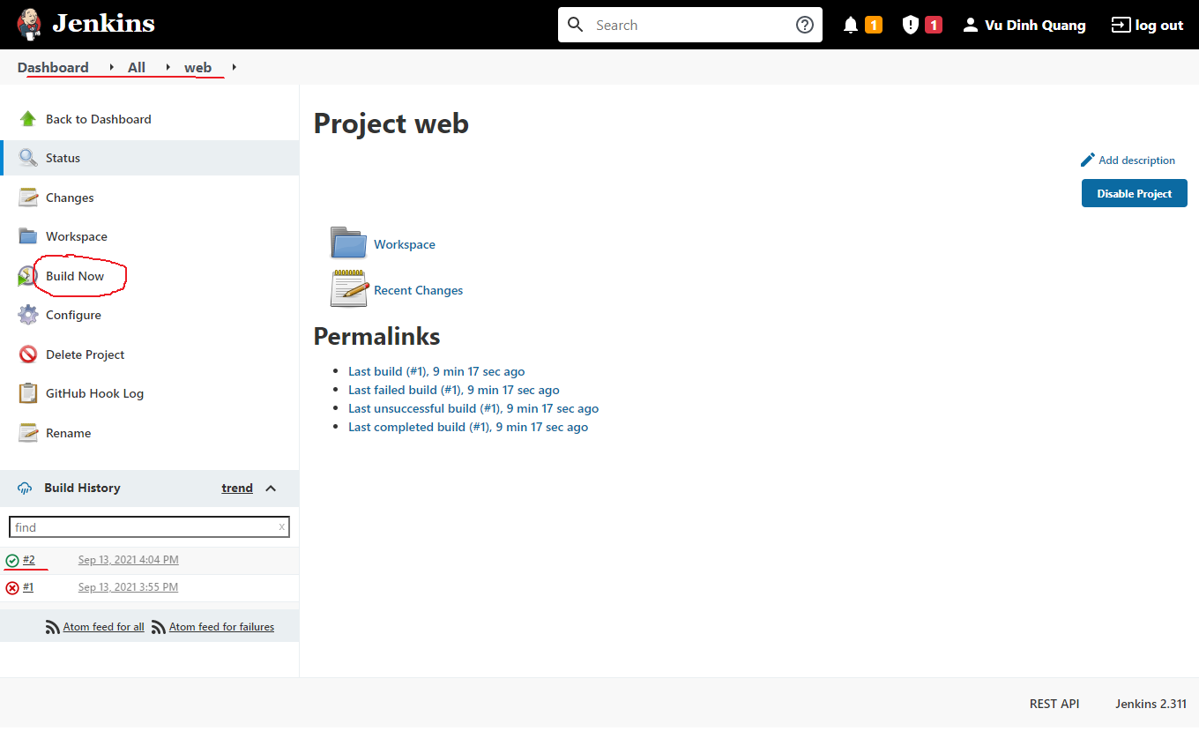

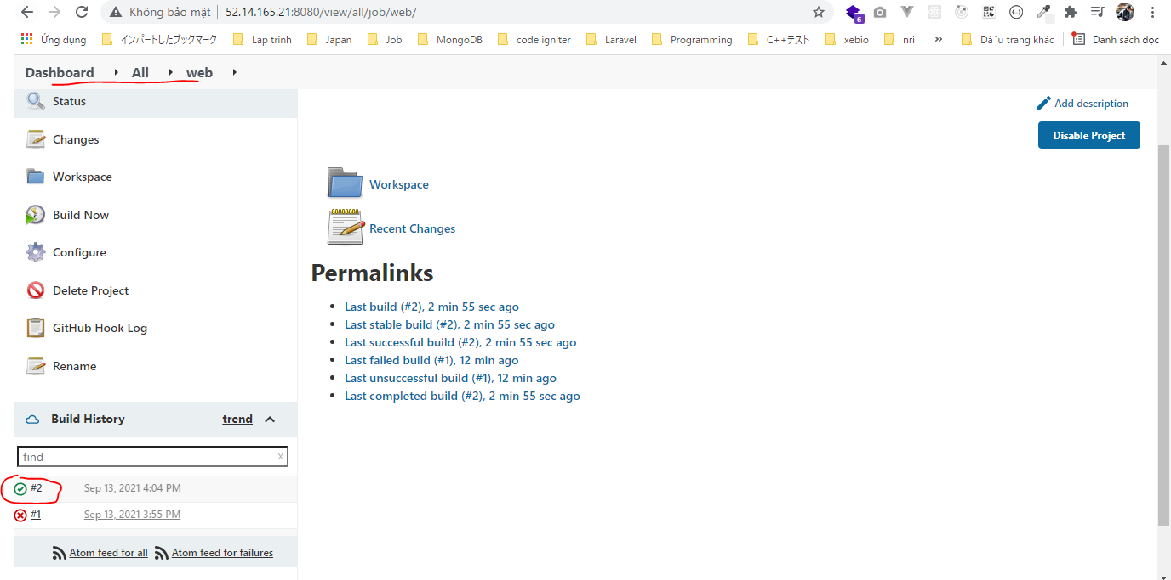

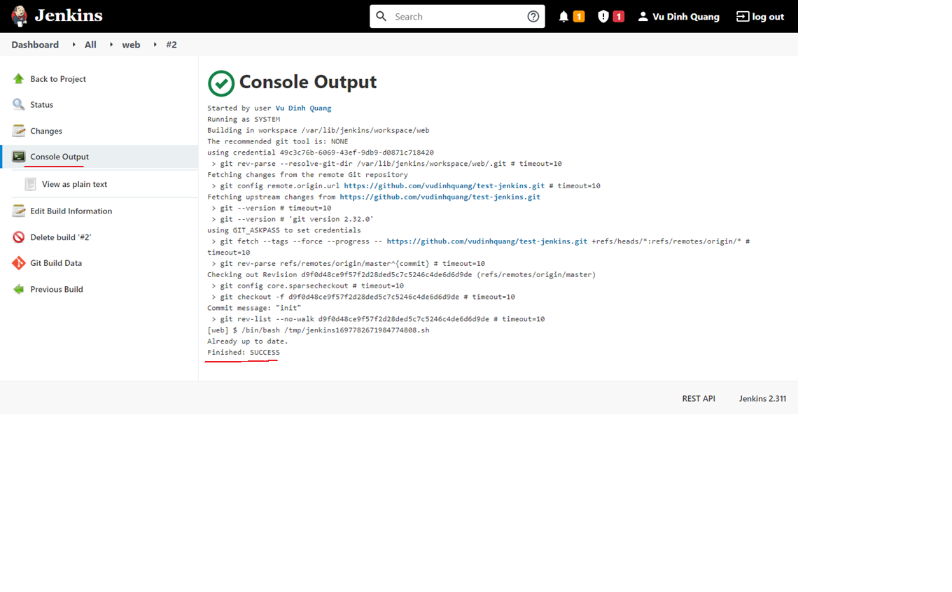

Edit code and push again
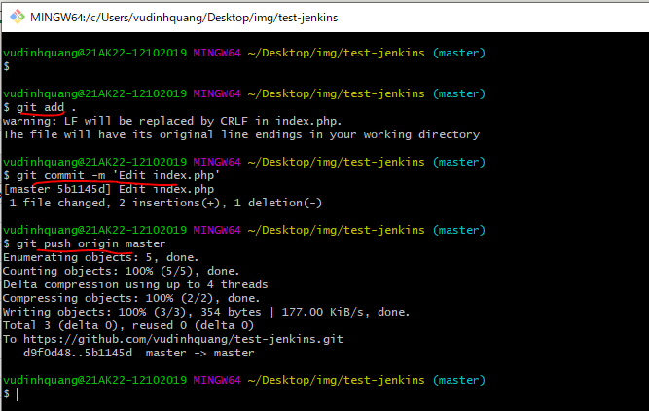
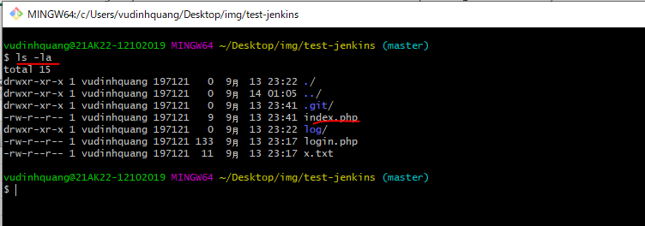

vi index.php

Commit code then push again

Check Jenkins build automation


